trgovina
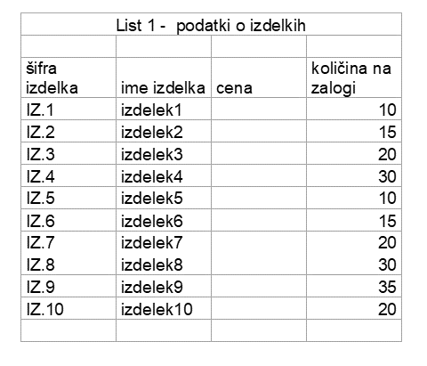
dosežene točke
2 | Prepiši podatke iz desne tabele na ta list, desno od navodil.
2 | Poimenuj tabelo s podatki kot IZDELKI.
2 | Vstavi novo vrstico nad tabelo, vanjo vtipkaj naslov TRGOVINA. Spoji celice v naslovu preglednice.
2 | Obarvaj s poljubno barvo glavo preglednice.
2 | Prvi izdelek stane 15,30 €, vsak naslednji je za 5% dražji. Izračunaj s formulo vse cene.
2 | Izpiši ceno najcenejšega izdelka s funkcijo (rešuj v rumena polja)
2 | Seštej skupno količino vseh izdelkov na zalogi (s formulo ali funkcijo).
2 | Preštej s funkcijo, koliko različnih izdelkov je na seznamu (po šifrah).
2 | Izpiši povprečno količino s formulo, upoštevajoč prejšnji dve rumeni polji.
2 | S funkcijo ugotovi, koliko je izdelkov s količino, višjo od povprečne količine.
2 | Razvrsti preglednico po količini padajoče (največja količina zgoraj).
4 | S paličnim grafikonom prikaži količino prvih petih izdelkov na zalogi.
1 | Na grafikonu izpiši oznake - za vsak izdelek tudi količino.
1 | Določi ustrezno fotografijo za ozadje grafikona.
1 | Oblikuj izpis količin na grafikonu tako, da bo poleg številke pisalo še "kg".
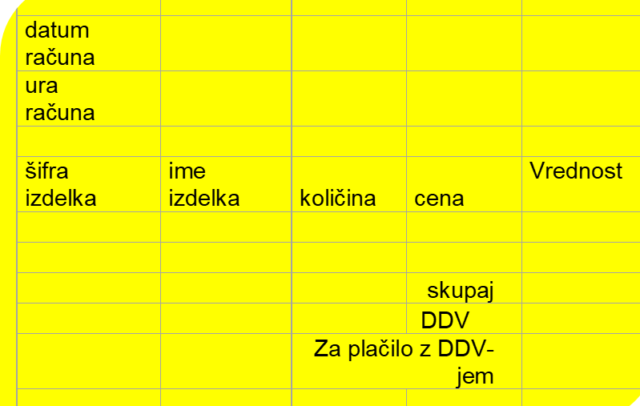

2 | Oblikuj še račun za kupca (glej rumeno tabelo).
2 | Vstavi datum računa (današnji datum s funkcijo) v obliki "ime dneva v tednu, dan, mesec, leto"
2 | Pod datumom izpiši s funkcijo trenutni čas (ura in minuta).
2 | Kupec je kupil izdelke s šiframi iz.5 in iz.9, vsakega po tri kose. Vpiši šifre teh izdelkov v prvi stolpec, količine pa v tretjega.
4 | V drugem in četrtem stolpcu tabele s funkcijo poišči potrebne podatke (ime in ceno) o kupljenih izdelkih.
2 | Izračunaj vrednost kupljenih izdelkov.
1 | Izračunaj znesek za plačilo (skupaj).
1 | Dodaj 20-odstotni davek (DDV).
1 | Izračunaj znesek za plačilo z DDV-jem.
1 | V rumeno polje vpiši tečaj za pretvorbo v hrvaške kune. | 1 EUR =
3 | Kopiraj celo preglednico (račun) na nov list ter pretvori vse zneske v hrvaške kune. Uporabljaj absolutno naslavljanje ali poimenovanje celice c tečajem.
50
5.0 | OCENA / TOČK za kviz

 | * Preštej koliko kupcev je na seznamu
 | * Preštej koliko je gertrud
 | * Oblikuj tabelo
 | 3. Poimenuj list 3 RAČUN in
 | * Vpiši poljubne podatke o proizvajalcu, tako da dodaš WordArt napis in poljubno sliko
 | * S pomočjo fukcije vlookup poišči vse podatke za kupca s šifro k4
 | * kupec k4 bo kupil izdelke s šiframi od 5 do 9 . Vpiši šifre in s funkcijo Vlookup poišči potrebne podatke (ime in ceno). Količine si izmisli, bodi pozoren na zalogo.
 | * Izračunaj Zneske, skupno vrednost.
 | * Primerno oblikuj tabelo.
 | * Izdelaj strukturni grafikon, ki bo prikazal strukturo vrednosti računa in ga ustrezno oblikuj.
 | * oblikuj osi prikaži ustrezne podatke, pisava modra brez samodejnega merila, velikost 6 Pt
 | * Določi sliko za ozadje grafikona
 | * Risalna površina je brez ozadja
 | 4. Datoteko shrani v SPLETNO UČILNICO.
 | Postojna
 | Rateče, Planica
 | Šmartno pri Slovenj Gradcu
 | Velenje
 | Vir: ARSO

